2018_08_data
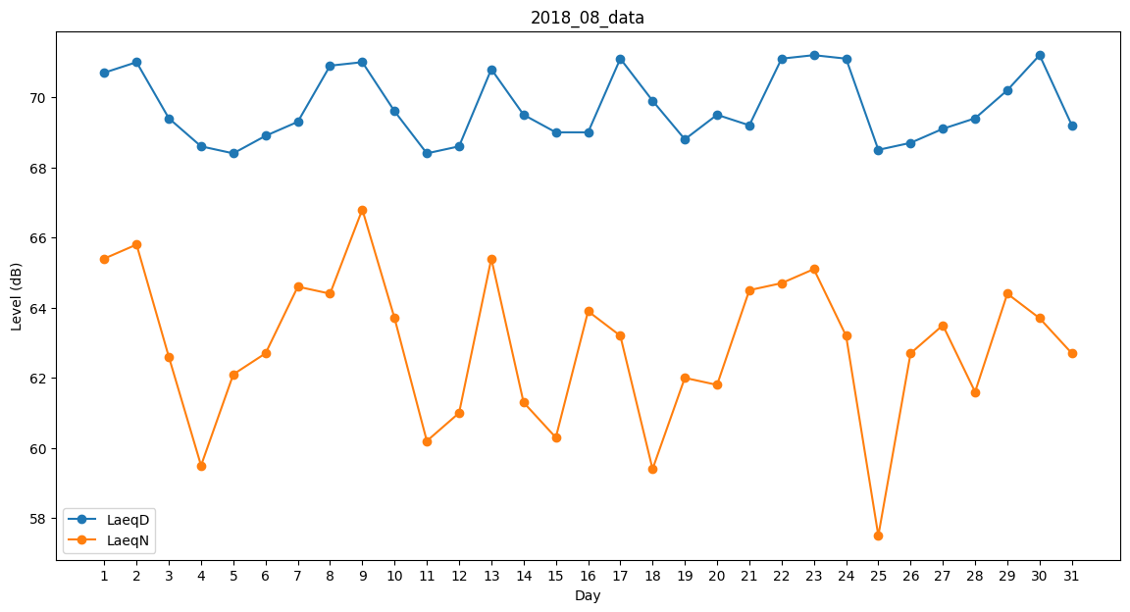
Day | LaeqD | LaeqN
1 | 70.7 | 65.4
2 | 71 | 65.8
3 | 69.4 | 62.6
4 | 68.6 | 59.5
5 | 68.4 | 62.1
6 | 68.9 | 62.7
7 | 69.3 | 64.6
8 | 70.9 | 64.4
9 | 71 | 66.8
10 | 69.6 | 63.7
11 | 68.4 | 60.2
12 | 68.6 | 61
13 | 70.8 | 65.4
14 | 69.5 | 61.3
15 | 69 | 60.3
16 | 69 | 63.9
17 | 71.1 | 63.2
18 | 69.9 | 59.4
19 | 68.8 | 62
20 | 69.5 | 61.8
21 | 69.2 | 64.5
22 | 71.1 | 64.7
23 | 71.2 | 65.1
24 | 71.1 | 63.2
25 | 68.5 | 57.5
26 | 68.7 | 62.7
27 | 69.1 | 63.5
28 | 69.4 | 61.6
29 | 70.2 | 64.4
30 | 71.2 | 63.7
31 | 69.2 | 62.7

